关系图
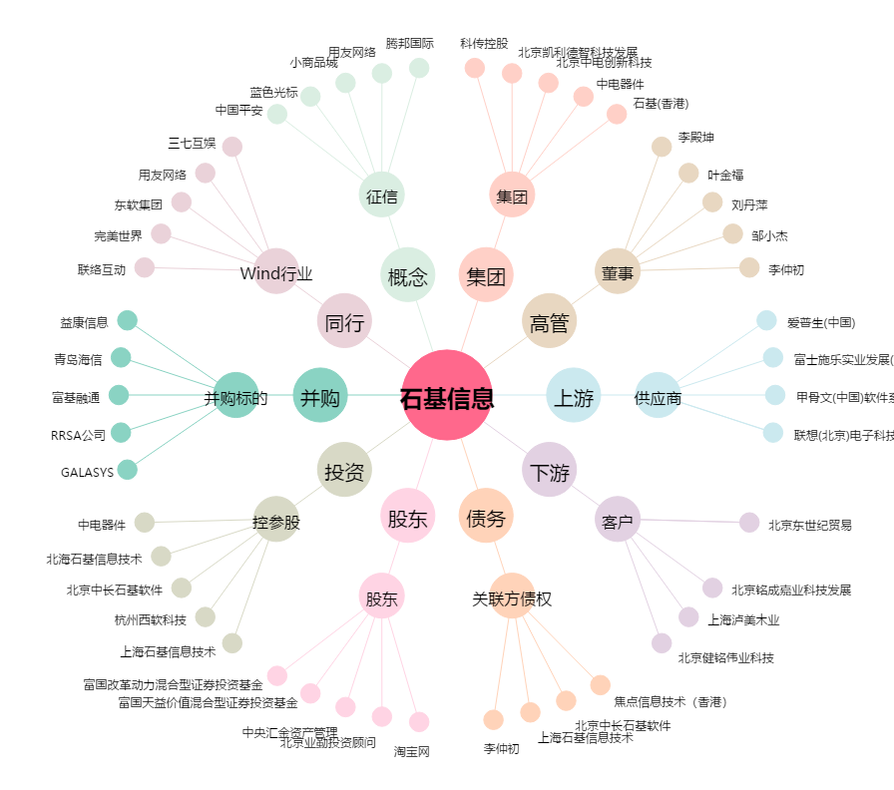
石基信息[002153.SZ] - 关系概览图

